상품제안서
레트로 클래식 바인더 | 상품코드: S05553

 |  |  |  |  |  |  | 02-713-8555 | www.synergygift.co.kr
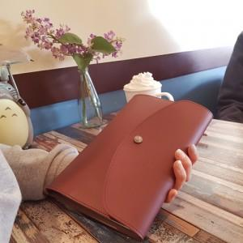 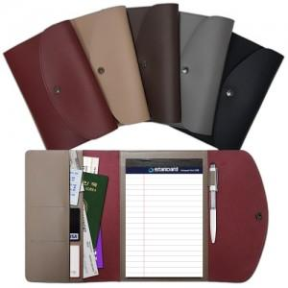

【상세/제작정보】 | 클래식한 디자인에 레트로 감각을 더한 통가죽을 재연한 고급스런 색감과 질감

【인쇄/포장옵션】 | 불박 / 종이상자

【공급단가】 | 수량 | 300~ | 1,000~ | 2,000~ | 3,000~ | 5,000~
*VAT별도 | 단가 | 10,800원 | 10,400원 | 10,000원 | 9,600원 | 9,360원

【상품 URL】 | https://www.synergygift.co.kr:443/src/goods_detail.php?gdno=4414

